2019_11_data
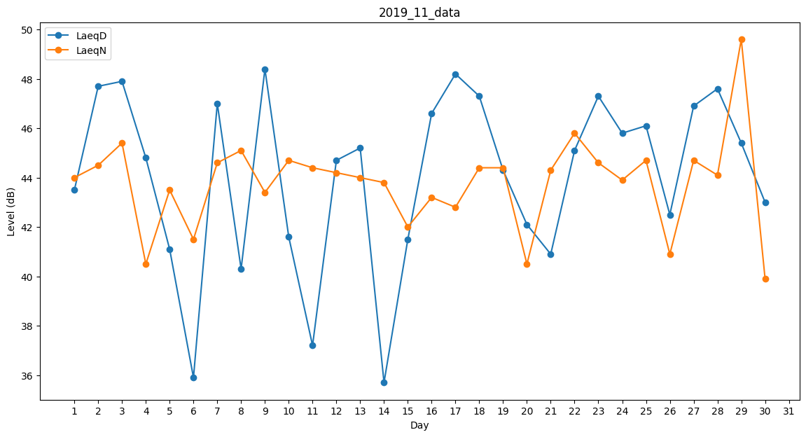
Day | LaeqD | LaeqN
1 | 43.5 | 44
2 | 47.7 | 44.5
3 | 47.9 | 45.4
4 | 44.8 | 40.5
5 | 41.1 | 43.5
6 | 35.9 | 41.5
7 | 47 | 44.6
8 | 40.3 | 45.1
9 | 48.4 | 43.4
10 | 41.6 | 44.7
11 | 37.2 | 44.4
12 | 44.7 | 44.2
13 | 45.2 | 44
14 | 35.7 | 43.8
15 | 41.5 | 42
16 | 46.6 | 43.2
17 | 48.2 | 42.8
18 | 47.3 | 44.4
19 | 44.3 | 44.4
20 | 42.1 | 40.5
21 | 40.9 | 44.3
22 | 45.1 | 45.8
23 | 47.3 | 44.6
24 | 45.8 | 43.9
25 | 46.1 | 44.7
26 | 42.5 | 40.9
27 | 46.9 | 44.7
28 | 47.6 | 44.1
29 | 45.4 | 49.6
30 | 43 | 39.9

